1. týden
 |  | JÍDELNÍ LÍSTEK od 5.3.2018 do 11.3. 2018 |  |  |  |  | 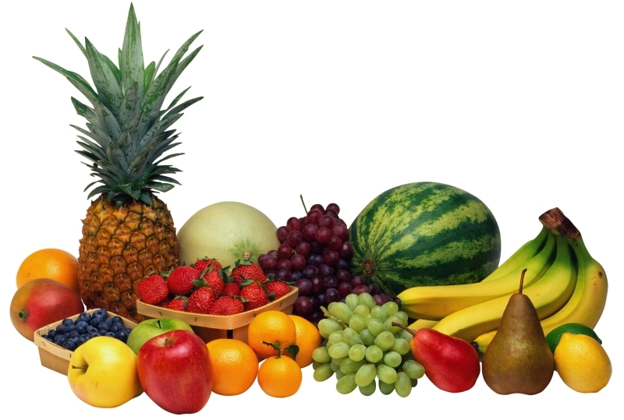
Snídaně | PONDĚLÍ | ÚTERÝ | STŘEDA | ČTVRTEK | PÁTEK | SOBOTA | NEDĚLE
 | 2018-03-05 | 2018-03-06 | 2018-03-07 | 2018-03-08 | 2018-03-09 | 2018-03-10 | 2018-03-11
 | Tvarohová pomazánka s paprikou, chléb, bílá káva nebo čaj | Kobliha plněná džemem, bílá káva nebo čaj | Turistická pomazánka s tvarohem, pečivo | Obložený chléb se šunkou a sýrem, máslo, krájená zelenina tmavý chléb, bílá káva nebo čaj | Vídeňské párky s hořčicí, pečivo, bílá káva nebo čaj | Loupák s máslem a džemem, kakaový nápoj nebo čaj | Tuňáková pomazánka s vajíčkem, krájená zelenina, cereální pečivo, bílá káva nebo čaj
 | Obsahuje alergeny: | Obsahuje alergeny: | Obsahuje alergeny: | Obsahuje alergeny: | Obsahuje alergeny: | Obsahuje alergeny: | Obsahuje alergeny:

 | 1.7 | 1,3,7 | 1,3,7 | 1,3,7,8 | 1,3,7 | 1,3,7 | 1,3,4,7
Přesnídávka | Ovoce dle denní nabídky | Ovocná přesnídávka | Ovoce dle denní nabídky | Ovoce dle denní nabídky | Ovoce dle denní nabídky | Ovoce dle denní nabídky | Ovoce dle denní nabídky
 | Obsahuje alergeny: | Obsahuje alergeny: | Obsahuje alergeny: | Obsahuje alergeny: | Obsahuje alergeny: | Obsahuje alergeny: | Obsahuje alergeny:

Polévka oběd | Slepičí vývar se zeleninou a vlasovými nudlemi | Mrkvový krém s kari a zakysanou smetanou | Hovězí vývar se zeleninou a rýží | Čočková | Kuřecí vývar se špenátovým kapáním | Jemný pórkový krém s opečenými houstičkami na másle | Zeleninový vývar s těstovinovými písmenky
 | Obsahuje alergeny: | Obsahuje alergeny: | Obsahuje alergeny: | Obsahuje alergeny: | Obsahuje alergeny: | Obsahuje alergeny: | Obsahuje alergeny:

 | 1,3,7,9 | 1,7,9 | 1,3,7,9 | 1,3,7,9 | 9 | 1,3,7 | 1,3,7,9
Menu oběd 1 | Vepřová kýta dušená, přírodní šťáva, bramborové knedlíky s cibulkou, smetanový špenát | Zapečené těstoviny se šunkou od kosti a zeleninou, kyselá okurka | Hovězí maso vařené s rajskou omáčkou se skořicí, těstoviny | Smažený holandský řízek s bramborovou kaší, | Budějovická vepřová kýta, dušená rýže | Pečené filé tresky na kmíně, vařené petrželkové brambory | Vepřový vrabec, kysané zelí, bramborové knedlíky
 | Obsahuje alergeny: | Obsahuje alergeny: | Obsahuje alergeny: | Obsahuje alergeny: | Obsahuje alergeny: | Obsahuje alergeny: | Obsahuje alergeny:

 | 1,3,7 | 1,3,7,10 | 1,3,7,9 | 1,3,7 | 1,3,7 | 4.7 | 1,3,7,9
Menu oběd 2 | Rýžová kaše s kakaem a ovocem | Bulgurové rizoto se zeleninou, červenou řepou, rukolou a balkánským sýrem | Zeleninové lečo s vejci, petrželkové brambory | Špagety po uhlířsku sypané sýrem | Řecké brambory zapečené se zeleninou a rajčaty | Táč s ovocem a drobenkou | Čočka na kyselo s vařeným vejcem, smaženou cibulkou, sterilovaná okurka
 | Obsahuje alergeny: | Obsahuje alergeny: | Obsahuje alergeny: | Obsahuje alergeny: | Obsahuje alergeny: | Obsahuje alergeny: | Obsahuje alergeny:

 | 7 | 1,7,9 | 3.7 | 1,3,7 | 1,3,7,9 | 1,3,7 | 1,3,7
Dezert | Ovocný kompot | Ořechový rohlíček | Ovoce | Okurkový salát se sladkokyselou zálivkou | Mléčný řez s medem | Ovocný kompot | Čokoládový řez
 | Obsahuje alergeny: | Obsahuje alergeny: | Obsahuje alergeny: | Obsahuje alergeny: | Obsahuje alergeny: | Obsahuje alergeny: | Obsahuje alergeny:

 |  | 1,3,7 | 9 |  | 1,3,7 |  | 1,3,7
Svačina | Medový perník s ovocnou náplní | Pečivo, tavený sýr, řez rajčete | Ovocný jogurt | Listový šáteček | Vícezrnný chléb, pomazánkové máslo, | Termix, pečivo | Ovocná přesnídávka
 | Obsahuje alergeny: | Obsahuje alergeny: | Obsahuje alergeny: | Obsahuje alergeny: | Obsahuje alergeny: | Obsahuje alergeny: | Obsahuje alergeny:

 | 1,3,7 | 1,3,7 | 7 | 1,3,7 | 1,3,7 | 1,3,7 | 1,3,7
Večeře | Pařížský salát, pečivo | Vepřová plec na slanině, těstoviny | Těstovinový salát se šunkou a zeleninou, pečivo | Bramborový guláš s houbami | Pražský zeleninový salát, pečivo | Míchaná vejce na slanině a cibulce, pečivo | Obložený chléb s uzeninou a taveným sýrem, zelenina, pečivo
 | Obsahuje alergeny: | Obsahuje alergeny: | Obsahuje alergeny: | Obsahuje alergeny: | Obsahuje alergeny: | Obsahuje alergeny: | Obsahuje alergeny:

 | 1,3,7,9,10 | 4.7 | 3.7 | 1,3,7 | 1 | 1,3,7 | 7
Druhá večeře | Dle denní nabídky | Dle denní nabídky | Dle denní nabídky | Dle denní nabídky | Dle denní nabídky | Dle denní nabídky | Dle denní nabídky
 | Obsahuje alergeny: | Obsahuje alergeny: | Obsahuje alergeny: | Obsahuje alergeny: | Obsahuje alergeny: | Obsahuje alergeny: | Obsahuje alergeny:

  PŘEJEME VÁM DOBROU CHUŤ |  |  |  |  | JÍDELNÍ LÍSTEK PRO VÁS PŘIPRAVILA: |  | ŠÉFKUCHAŘ DUŠAN ŠRUTKA

